Пропозиція_товари
 |  |  |  |  |  | Додаток 1 до Запиту № 3316АР
 | Форма цінової пропозиції

(Назва Учасника), надає свою пропозицію щодо участі у закупівлі будівельних та оздоблювальних матеріалів.
Відомості про підприємство |  |  |  |  | Повне найменування учасника – суб’єкта господарювання
 |  |  |  |  | Ідентифікаційний код за ЄДРПОУ або реєстраційний номер облікової картки платника податків
 |  |  |  |  | Реквізити (адреса - юридична та фактична, телефон, факс, телефон для контактів, e-mail, розрахунковий рахунок)
Відомості про особу (осіб), які уповноважені представляти інтереси Учасника |  |  |  |  | (Прізвище, ім’я, по батькові, посада, контактний телефон).

№ п/п | Технічні характеристики та опис |  |  | ОВ | Кількість | Ціна, за одиницю, (з урахуванням всіх податків і зборів) * | Вартість, грн., (з урахуванням всіх податків і зборів) *

 | Запит** | Візуалізація | Пропозиція (вказати модель (торгову марку), виробника, параметри та характеристики продукції, надати фото
1 | Блок віконний ПВХ віконний блок, конструкція Колір: білий; Орієнтовний розмір ( вис. х шир.): 1000 х 3000 мм Профіль: WDS 5S 78 5 кам (або еквівалент); Фурнітура: ручка віконна Compact (штифт 37мм) білий Заповнення: склопакет 4б+16+4і (або еквівалент). Склопакет повинен відповідати вимогам ДБН В.2.6-31:2021 для кліматичної зони І Тип відкривання: відповідно до креслення;" | 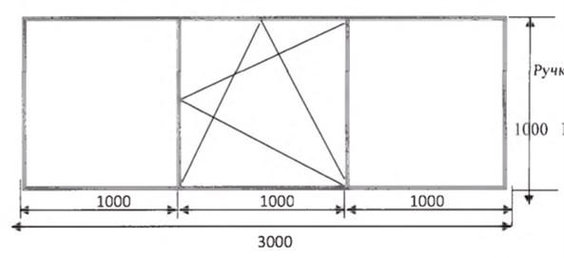 |  | шт | 2 |  | 0.00
2 | Блок дверний ПВХ ПВХ дверний блок, конструкція Колір: білий; Орієнтовний розмір ( вис. х шир.): 2100 х 970 мм Профіль: WDS 5S 78 5 кам (або еквівалент); Створка профіль дверний на чотирьох петлях; Заповнення: - склопакет 4б+16+4і Матовий (або еквівалент). - сендвія панель 24 мм. Нажимний гарнітур VIKTORI 92мм Замок короткий нажимний FUR DM25$ Циліндр: ключ/ключ 40х40мм; Порог: алюмінієвий Склопакет повинен відповідати вимогам ДБН В.2.6-31:2021 для кліматичної зони І Тип відкривання: праве, відповідно до креслення | 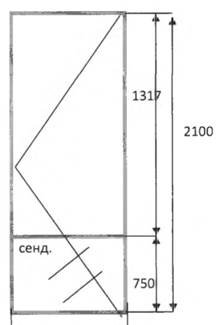 |  | шт | 4 |  | 0.00
3 | Блок дверний ПВХ ПВХ дверний блок, конструкція Колір: білий; Орієнтовний розмір ( вис. х шир.): 2100 х 970 мм Профіль: WDS 5S 78 5 кам (або еквівалент); Створка профіль дверний на чотирьох петлях; Заповнення: - сендвія панель 24 мм. Нажимний гарнітур VIKTORI 92мм Замок короткий нажимний FUR DM25$ Циліндр: ключ/ключ 40х40мм; Порог: алюмінієвий Тип відкривання: праве, відповідно до креслення | 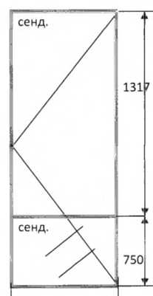 |  | шт | 2 |  | 0.00
4 | Підвіконня пластикове Підвіконня пластикове Колір: білий; Покриття: матове; Ширина: 400 мм; Заглушки з обох боків." - 2 комплекта | 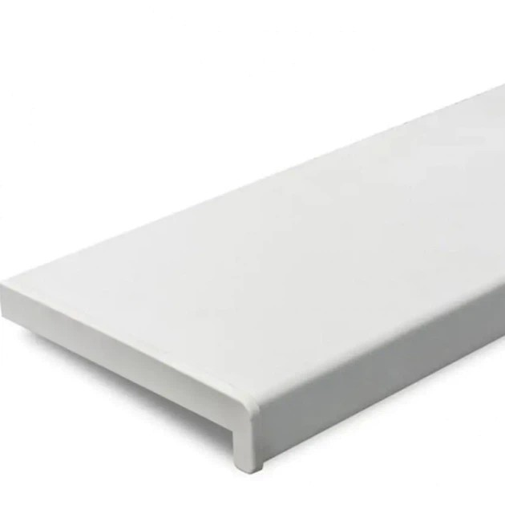 |  | мп. | 6.2 |  | 0.00
5 | Євроруберойд SWEETONDALE Полібуд ЕКО ЕПП Основа:поліестер Посипка:без посипки Площа в рулоні: 9 кв. м Розмір рулону: 1x9 м |  |  | рул. | 7 |  | 0.00
6 | Пісок 0,03 куб.м Основні вимоги: Пісок природного походження, чистий, без сторонніх домішок (сміття, рослинних залишків, глинистих включень у неприйнятній кількості). Матеріал придатний для будівельних, ремонтних та господарських робіт. Вологість та гранулометричний склад повинні відповідати вимогам чинних стандартів для будівельного піску. Товар постачається у фасованому вигляді. Фасування: Об'єм упаковки: 0,03 м³ (30 л). | 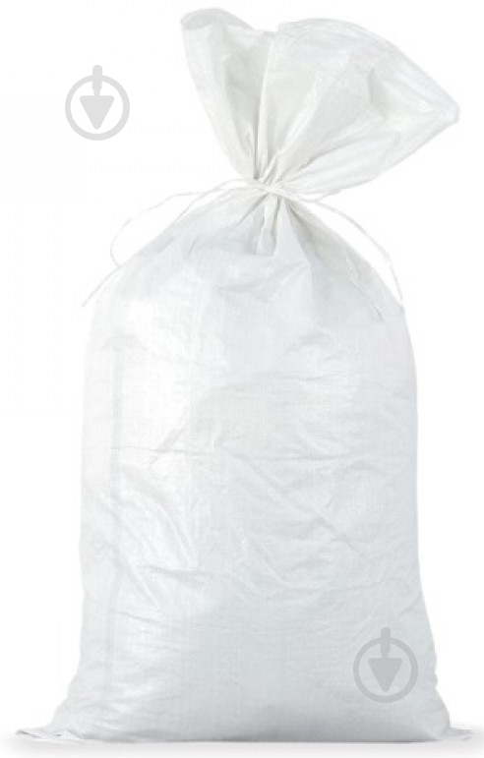 |  | шт | 467 |  | 0.00
7 | Дріт сталевий 1,6 мм 1,5 кг 95 м термічно оброблений без покриття ДСТУ 3282-74 Призначення: для арматури Тип: дріт в'язальний Вага: 1,5 кг Довжина в бухті: 95 м Діаметр: 1,6 мм | 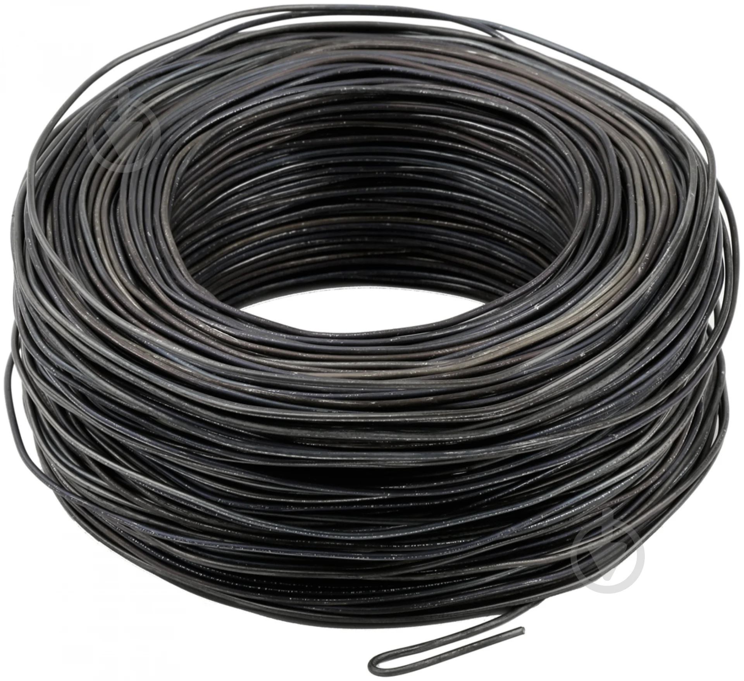 |  | бухта | 4 |  | 0.00
8 | Арматура d10 мм Матеріал: сталь Діаметр: 10 мм Довжина 3000 мм | 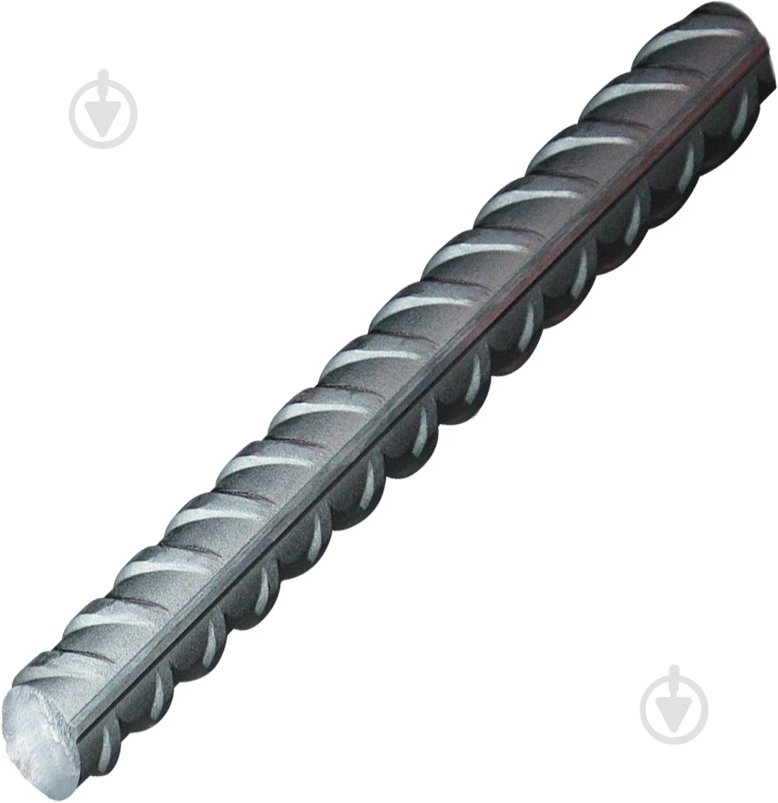 |  | м.п | 500 |  | 0.00
9 | Цемент II/A-LL 42,5 R (ПЦ II/А-В-500Р-Н): Основні вимоги: Цемент загальнобудівельного призначення, що відповідає марці II/A-LL 42,5 R (ПЦ II/А-В-500Р-Н). Портландцемент із вапняковою добавкою (LL), призначений для виконання бетонних, залізобетонних, кладочних, штукатурних та інших будівельних робіт. Клас міцності на стиск через 28 діб не менше 42,5 МПа. Характеристика R (Rapid) передбачає підвищену ранню міцність. Цемент повинен бути однорідним, без грудок, ознак зволоження та сторонніх домішок. Продукція повинна відповідати вимогам чинних національних стандартів та технічних умов виробника. Фасування: У паперових або поліпропіленових мішках. Маса упаковки: 25 кг | 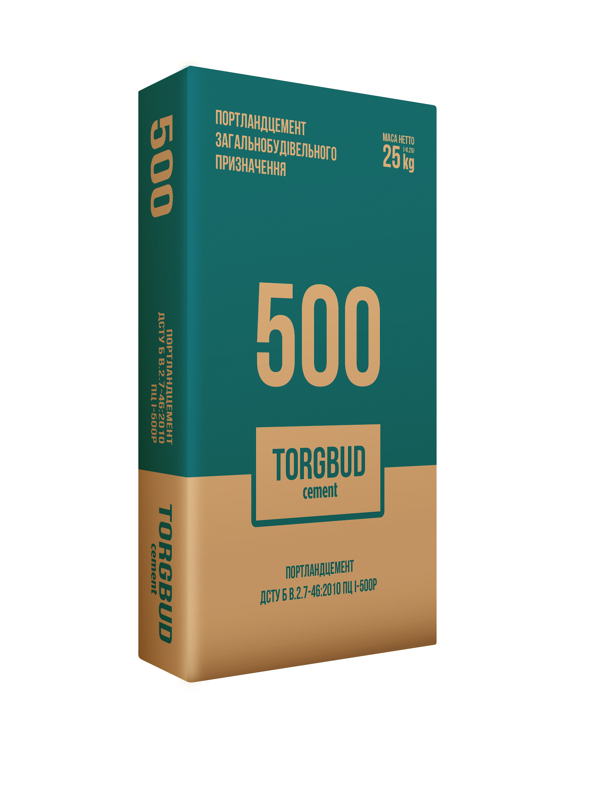 |  | шт | 120 |  | 0.00
10 | Щебінь фасований, 0,03 м³: Основні вимоги: Щебінь природного або дробленого походження, призначений для будівельних, ремонтних та господарських робіт. Матеріал повинен бути чистим, без сторонніх домішок, глини, ґрунту, органічних включень та будівельного сміття. Зерновий склад повинен бути однорідним та відповідати фракції, визначеній виробником. Щебінь повинен забезпечувати належні експлуатаційні характеристики для використання у будівництві, благоустрої територій та інших господарських потребах. Продукція повинна відповідати вимогам чинних державних стандартів та технічних умов виробника. Фасування: Об'єм упаковки: 0,03 м³ (30 л). Упаковка: мішок або інша тара, що забезпечує збереження якості продукції під час транспортування та зберігання. |  |  | шт | 267 |  | 0.00
11 | Лінолеум Signal Franz 1 King Floor 3 м (або аналог) Тип: вологостійкий, зносостійкий Основа: спінена Сфера застосування: побутовий Клас зносостійкості: 23/32 Колір виробника: сіро-бежевий Тип покриття: гетерогенний Матеріал: ПВХ Дизайн покриття:під деревопід паркетпід ламінат Товщина: 2 мм Товщина захисного шару: 0,4 мм Ширина рулону: 3 м | 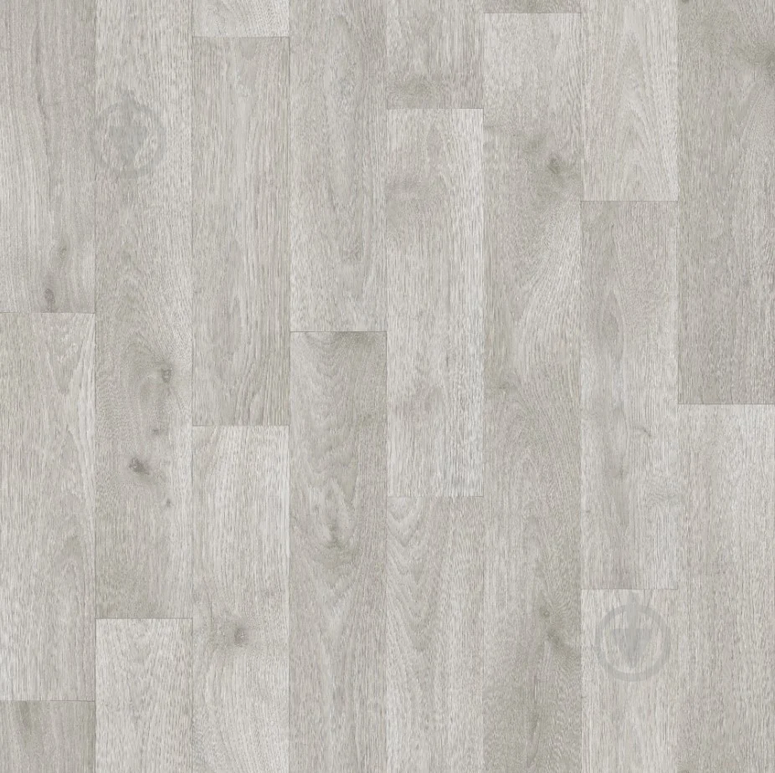 |  | м2 | 60 |  | 0.00
12 | Самовирівнювальна підлога Витрата: при товщині шару 1 мм ≈ 1,5 кг на 1 кв. метр Вага: 25 кг Готовність до застосування: потребує приготування Сфера застосування: для внутрішніх робіт Тип: для холодної підлоги Основа: цементна Товщина шару нанесення: 3-15 мм | 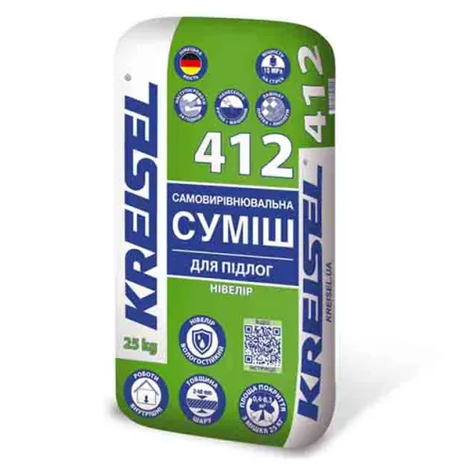 |  | шт | 50 |  | 0.00
13 | Плитка Golden Tile Marmo Bianco white G70051 30х60 см (або аналог) Формат: 30x60 см Форма: прямокутна Тип плитки: плитка для стін Довжина: 600 мм Ширина: 300 мм Товщина плитки: 9 мм | 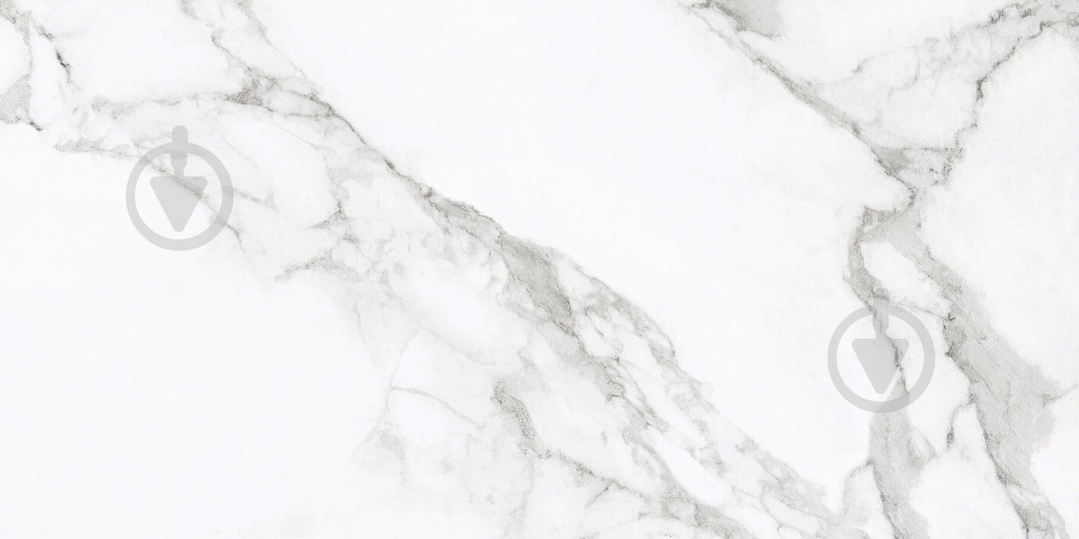 |  | м2 | 100 |  | 0.00
14 | Плитка Cersanit Milton grey 30х30 см (або аналог) Формат: 30x30 см Форма: квадратна Тип плитки:плитка для підлоги Особливості: морозостійка Клас зносостійкості: 4 Малюнок: під камінь Тип поверхні: гладка Коефіцієнт тертя ковзання: R11 Довжина:298 мм Ширина:298 мм Товщина плитки: 6 мм | 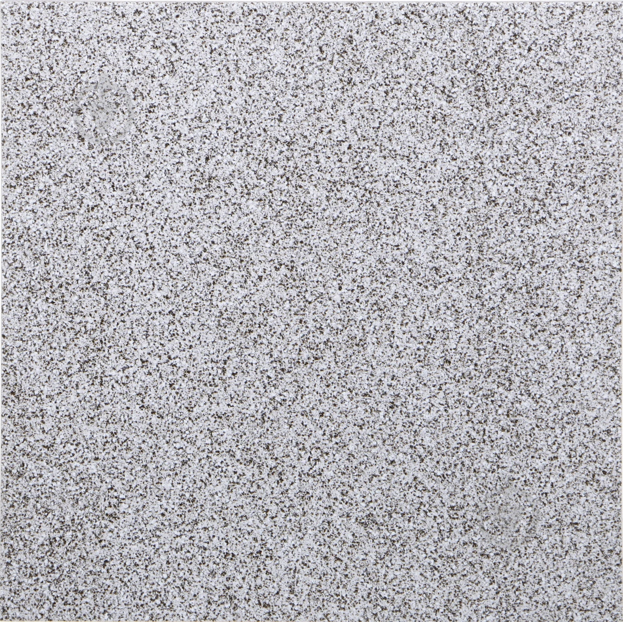 |  | м2 | 60 |  | 0.00
Всього вартість пропозиції, грн* |  |  |  |  |  | 0.00
* Товариство Червоного Хреста України є громадською неприбутковою організацією і просить надати максимальні знижки на товар, вказаний у ціновій пропозиції.
** Закупівля відбувається одним лотом.

Умови оплати: _________________ (прописати)
Термін доставки з дати підписання договору: _________________ (календарних днів, прописати)

Ми погоджуємось, що всі витрати, пов’язані з доставкою товару, завантажувально-розвантажувальними роботами та підняття на поверх, здійснюються за рахунок Постачальника за наданою адресою.
Ми погоджуємося та ознайомлені з умовами типового Договору ТЧХУ (Додаток № 2 до Запиту).
Ми погоджуємося з умовами, що Замовник має право розділити дану закупівлю між декількома постачальниками за умови наявності більш вигідних умов на різні позиції.
Ми погоджуємося з умовами, що Ви можете відхилити нашу чи всі надані пропозиції, та розуміємо, що Ви не обмежені у прийнятті будь-якої іншої пропозиції з більш вигідними для Вас умовами.
Ми погоджуємось зафіксувати цінову пропозицію протягом 90 календарних днів з моменту подачі
Подаючи свою пропозицію ми підтверджуємо повну комплектацію та відповідність умовам зазначеним в Запиті.
Учасники повинні надсилати цінові пропозиції з підписом і печаткою (за наявності)

 | Керівник організації/ФОП:____________________________ ( ____________________)
 | МП підпис ПІБ

